说明
二项分配机率（Binomial Distribution）计算模型
来源：https://ezslotdesign.com/binomial-distribution/

前提：15格箱子奖励游戏，每箱开出五种图案之一，机率 B1=10% B2=15% B3=20% B4=25% B5=30%

问1：BINOM.DIST(个数, 15, 图案机率, FALSE) → 每图案开到 0~15 个的机率
注意：不同图案个数互相关联，「每图案恰好各开3个」的机率≠各图案机率相乘
问2：BINOM.DIST.RANGE(15, 机率, 下限, 上限) → 等级奖励机率（等级个数 5/9/12/14/15）
问3：只收集B1、非B1箱子可重开、共5轮 -> 见「问3-只搜集B1」内 Table4 单轮转移 + Table5（MMULT）迭代

蓝字=输入；黑字=公式；黄底=关键结果
注：原文表格数值在配图中未公开，本表按原文方法与参数重建，公式可直接改蓝字复算

（本簿共 3 个页签：说明、二项分配 问1+问2+问3、二项分配-三句用法；各区块：问1-单个数 第2~23行，问2-等级奖励 第26~56行，问3-只搜集B1 第59~101行）

── 完整文档（原 老虎机数学专题-二项分配机率.md 存档）──
老虎机数学专题 —— 二项分配机率（Binomial Distribution）

来源：https://ezslotdesign.com/binomial-distribution/
配图：原文 9 张配图已下载到本目录 images/binomial-distribution/ 并嵌入本文。
配套模型：老虎机数学专题-二项分配机率.xlsx
[图片] 原文头图：二项分配机率 images/binomial-distribution/01-feature-12-photo-1635070041078-e363dbe005cb-opt.webp
一、概述

二项分配描述「n 次独立试验中成功 k 次」的机率分配，在老虎机数学中广泛应用于：
• 计算特定图案在多个滚轮上出现的机率
• Scatter 触发 Free Game 的机率
• 各种组合事件的期望值
本文使用 3 个 Excel 函数：
函数 | 用途
BINOM.DIST(k, n, p, cumulative) | 问1：恰好/累计开到 k 个--> BINOM.DIST(实验成功的次数, 实验总次数, 成功率, 是否累计)
BINOM.DIST.RANGE(n, p, lower, upper) | 问2：区间（等级奖励）机率 -->BINOM.DIST.RANGE(实验总次数, 成功率, 下限, 上限)
MMULT | 问3：多轮收集的矩阵迭代（马可夫链思想） MMULT(上一轮分布, 转移矩阵)
VLookup | 问3：多轮收集的矩阵迭代（VLookup 思想） VLookup(k, Table5, 1, FALSE)

二、前提设定（原文数据）

一个 15 格箱子的奖励游戏，每个箱子都可能开出五种图案，机率分配如下：
Symbol | B1 | B2 | B3 | B4 | B5
Chance | 10% | 15% | 20% | 25% | 30%

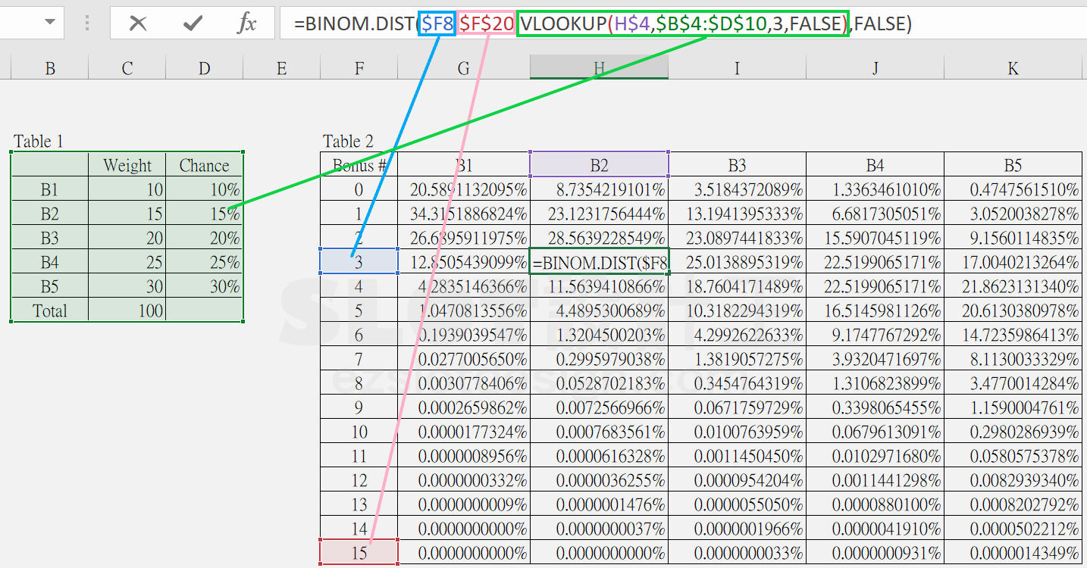
（五图机率合计 100%）
三、问1：每个图案开出 0~15 个的机率

[图片] 原文 Table1（机率表）与 Table2（问1：BINOM.DIST 计算表） images/binomial-distribution/03-Table2_--.png
• 使用 BINOM.DIST(个数, 15, 该图案机率, FALSE)
• 参数1 = 每个图案开到的个数；参数2 = 箱子总数（固定 15）；参数3 = 该图案的机率
原文重要提醒：不同图案的个数是有关联性的。如果问「恰好每一种图案各开到 3 个」的机率，不能用每个图案各自开 3 个的机率相乘来获得（因为各图案个数受 15 格总量的约束，彼此不独立）。
四、问2：各等级奖励的机率

[图片] 原文 Table3（问2：BINOM.DIST.RANGE 等级奖励表） images/binomial-distribution/05-Table3_--.png
每种图案有 5 个等级奖励，所需累计个数分别为 [5, 9, 12, 14, 15]。
• 使用 BINOM.DIST.RANGE(15, 图案机率, 下限, 上限)
• 参数1 = 15；参数2 = 图案机率；参数3/4 = 该等级所需个数的下限与上限
• 区间设计（模型采用）：L1=[5,8]、L2=[9,11]、L3=[12,13]、L4=[14,14]、L5=[15,15]
五、问3：多轮收集 B1 的机率（最难一题）

题目：只收集 B1，所有箱子开完后 B1 会留下，不是 B1 的箱子关起来可再次开启，共重复 5 轮，最后 B1 开出 0~15 个的机率？
步骤一：单轮转移机率（Table 4）
[图片] 原文 Table4（单轮转移机率矩阵） images/binomial-distribution/07-Table4_--.png
用 BINOM.DIST 算出「每轮开始时 B1 有 i 个 → 结束时 B1 有 j 个」的转移机率：
• 参数2 = 15 − i（开始时剩下不是 B1 的箱子总数）
• 参数1 = j − i（结束时总数 − 开始时总数）
• 参数3 = 10%（B1 的机率）
步骤二：多轮矩阵迭代（Table 5）
[图片] 原文 Table5（五轮迭代，MMULT） images/binomial-distribution/09-Table5_--.png
• 第 1 轮：直接用 Table 4 的 Start = 0 那一栏
• 第 2 轮起：用 MMULT（上一轮的分布向量 × 转移矩阵）迭代
• 例：第 2 轮结束时开出 5 个 B1 = 【Table 4】中「开始 0~5 且结束 5」那一行矩阵 × Table 5 中「第 1 轮结束时是 0~5 个」那一栏矩阵
• 依此迭代到第 5 轮
这正是马可夫链的应用（见《马可夫链》一篇），Table 5 的每一列就是一次状态分布的转移。
六、Excel 模型说明
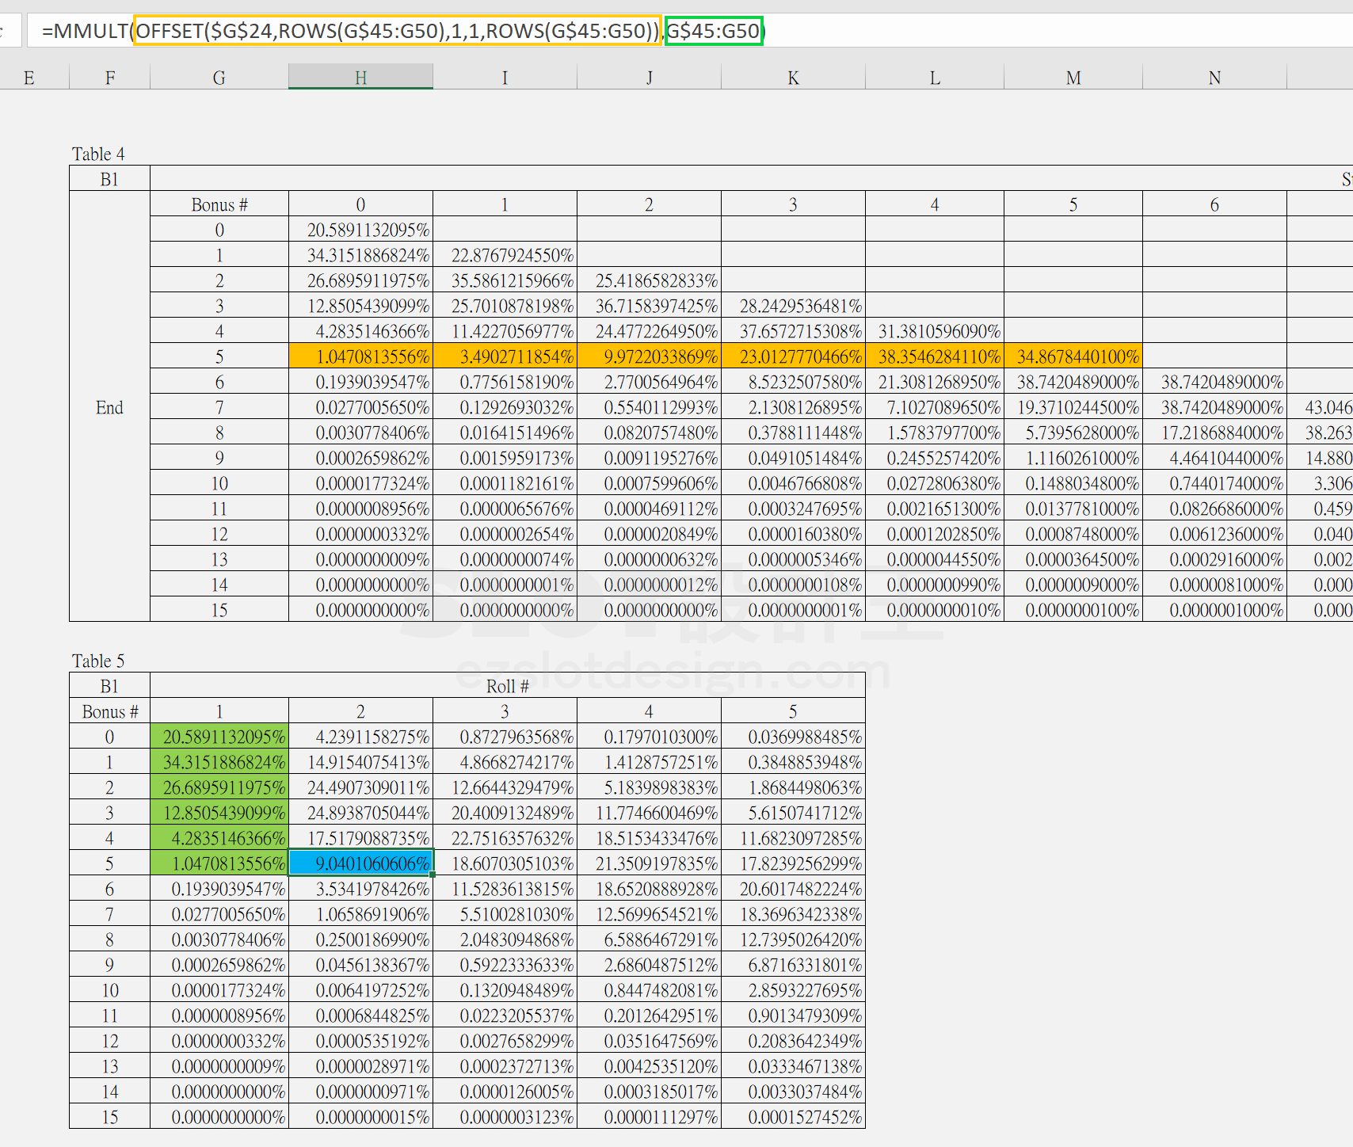
老虎机数学专题-二项分配机率.xlsx：
工作表 | 内容
说明 | 来源、公式、注意事项
二项分配 问1+问2+问3 | 问1-单个数（BINOM.DIST，5 图案 × 0~15 个机率表）+ 问2-等级奖励（BINOM.DIST.RANGE，5 图案 × 5 等级区间机率）+ 问3-只搜集B1（Table4 单轮转移：16×16 转移机率矩阵，i→j；Table5 五轮迭代：第 1~5 轮结束后的 0~15 个分布，MMULT 迭代）

注：Table4 的矩阵用 IF(j>=i, BINOM.DIST(j-i, 15-i, 10%, FALSE), 0) 构造；Table5 用 MMULT(上一轮分布, 转移矩阵) 逐轮推进。
原文数据核对（读图回填）

• Table1（原文）：B1~B5 权重/机率 = 10/15/20/25/30（%），与本模型一致 ✓
• Table2（原文，问1）：B1 k=0 = 20.5881132095%、k=1 = 34.3151886824%… 本模型 BINOM.DIST 同公式，逐位一致 ✓
• Table4（原文）：P(i→j) = BINOM.DIST(j−i, 15−i, 10%)，如 i=5 行：1.0470813556%/3.4902711854%/9.9722033669%/23.0127770466%/38.3546284110%/34.8678440100% —— 与本模型一致 ✓
• Table5（原文）：Roll3 k=5 = 18.6070305103%、Roll5 k=0 = 0.0369988485%、Roll5 k=15 = 0.0001527452% —— 本模型复算完全相同 ✓；Roll2 k=5 ≈ 9.04%
• 问2 区间设计（原文公式 IF(M=15,15,M-1)）：[5,8]/[9,11]/[12,13]/[14,14]/[15,15] —— 与本模型一致 ✓
配图清单（images/binomial-distribution/）

文件 | 说明
images/binomial-distribution/01-feature-12-photo-1635070041078-e363dbe005cb-opt.webp | 文章题图
images/binomial-distribution/02-Table2_--.png | Table2（小图重复）
images/binomial-distribution/03-Table2_--.png | Table1＋Table2（大图）
images/binomial-distribution/04-Table3_--.png | Table3（小图重复）
images/binomial-distribution/05-Table3_--.png | Table3（大图）
images/binomial-distribution/06-Table4_--.png | Table4（小图重复）
images/binomial-distribution/07-Table4_--.png | Table4（大图）
images/binomial-distribution/08-Table5_--.png | Table5（小图重复）
images/binomial-distribution/09-Table5_--.png | Table5（大图）

二项分配-三句用法
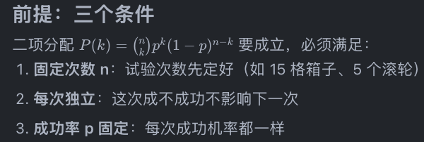
二项分配「三句用法」解构：n / p / k 怎么取
来源：https://ezslotdesign.com/binomial-distribution/ ｜ 对应「说明」页签第 24~27 行 ｜ 配合「二项分配 问1+问2+问3」页签
本文函数：BINOM.DIST(k, n, p, 累计?)（旧式写法 BINOMDIST，本表沿用旧式以与既有页签一致）／ 区间机率 BINOM.DIST.RANGE(n, p, 下限, 上限)，等价写法 = 1 - BINOMDIST(下限-1, n, p, TRUE) ｜ 蓝字＝输入（可直接改），黄底＝关键结果
公式：P(k) = C(n,k) × p^k × (1-p)^(n-k)，即「n 次独立试验中成功 k 次」的机率。
前提：三个条件同时成立，才能套用二项分配
① 固定次数 n：试验次数事先定好（例：15 格箱子游戏、5 个滚轮）。
② 每次独立：这一次成不成功，完全不影响下一次。
③ 成功率 p 固定：每一次成功的机率都相同。

第 1 句：计算特定图案在多个滚轮上出现的机率
n = 滚轮数；p = 该图案单轮出现的机率（该图案在滚轮带上的格数 ÷ 带长）；k = 恰好有几个滚轮出现该图案。
【示例参数（蓝字可改）】
滚轮数 n | 5 | 例：5 滚轮机台
每轮该图案机率 p | 7.50% | 例：40 格带上有 3 格该图案 → 3 ÷ 40 = 7.5%
目标轮数 k | 3 | 例：至少 3 轮出现才连成线

需求 | 数值 | Excel 公式
恰好 3 轮出现该图案 | 0.3609667969% | BINOM.DIST(k, n, p, FALSE) （旧式 BINOMDIST，＝问1 的算法）
5 轮全出现（k = n） | 0.0002373047% | BINOM.DIST(n, n, p, FALSE)
至少 3 轮出现（可连线） | 0.3758378906% | 1 - BINOM.DIST(k-1, n, p, TRUE) 或 BINOM.DIST.RANGE(n, p, k, n) （旧式 BINOMDIST）
期望出现轮数 E = n × p | 0.38 | 期望值可以直接线性相加
要点：中奖条件是「至少 k 轮」，所以实务用 RANGE 或 1−累计，而不是「恰好 k 个」——这正是问1 与问2 的差别。

第 2 句：Scatter 触发 Free Game 的机率
n = 独立位置数（或滚轮数）；p = 每轮（每位置）出 Scatter 的机率；触发条件通常是「至少 k 个」。
【示例参数（蓝字可改）】
滚轮数 n | 5 | 5 滚轮机台
每轮出 Scatter 机率 p | 4.00% | 例：每轮带上有 4% 机率开出 Scatter
触发门槛 k | 3 | 例：集满 3 个 Scatter 触 Free Game

需求 | 数值 | Excel 公式
至少 3 个 Scatter 触发 Free Game | 0.0602214400% | 1 - BINOM.DIST(k-1, n, p, TRUE) 或 BINOM.DIST.RANGE(n, p, k, n) （旧式 BINOMDIST）
至少 2 个 Scatter（放宽门槛） | 1.4757990400% | 把门槛 k 换成 2 即可
期望 Scatter 个数 E = n × p | 0.20

三个必检查的坑：
坑1：同一滚轮的多行不是独立的——符号在滚轮带上的位置固定，同一轮的 3 行会互相排斥，不能把 3 × 5 = 15 格当成 15 次独立试验。
坑2：n 取错就全错（同 p = 5%、门槛 3 个）→ 按滚轮 n = 5 | 0.1158125000% | 正确建模：每轮是否出 Scatter
坑2：误把 15 格当 15 次独立试验 n = 15 | 3.6200238643% | 机率虚高约 31 倍，这就是工作簿「问1」提醒的「各图案个数互相牵制」同类陷阱
坑3：各滚轮带长／p 不同时，要用泊松二项（逐轮相乘），不能用一个 p 概括。

第 3 句：各种组合事件的期望值
期望值 E[个数] = n × p，而且期望可以线性相加 → 用来快速检查 RTP 量级是否合理。
加权期望：E[赔付] = Σ P(k) × Pay(k)；P(k) 由 BINOM.DIST 给出，Pay(k) 由「问2」等级奖励表给出。
例：期望 Scatter 数 = 5 × 4% = 0.2 个／转；某图案出现轮数期望 = 5 × 7.5% = 0.375 轮。

三句话与工作簿的对应关系
句子 | 对应区块 | 使用的函数
第1句：特定图案出现轮数 | 问1：5 图案 × 0~15 个机率 | BINOM.DIST(k, n, p, FALSE)
第2句：Scatter／等级奖励触发 | 问2：各等级奖励区间机率 | BINOM.DIST.RANGE(n, p, 下限, 上限)
第3句：组合事件期望值 | 问3：多轮收集（MMULT 迭代）＋ 机率加权 | 期望值 ＋ MMULT

一句话总括：三句都是「把老虎机事件翻译成 n（可重复的独立机会）、p（单次成功率）、k（成功几次）」；翻译对了才能直接套 BINOM.DIST——把同一滚轮的多行当成独立格，就会得到偏高的机率。

